F2.1
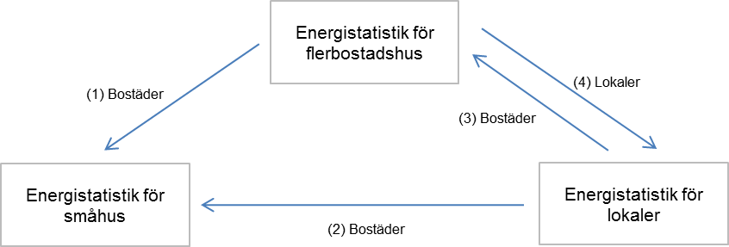
Figur 1 Överflyttningar av area mellan småhus-, flerbostads- och lokalundersökningarna
Figure 1 Transfers of area between the three surveys

